Sheet1
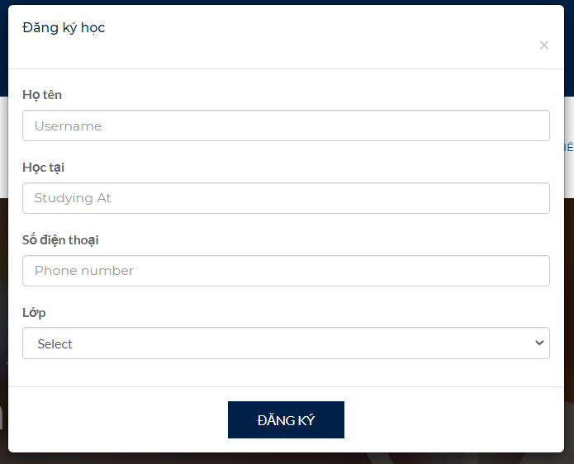
dăng ký hk thêm chọn môn hk

quản lý lớp học khi add hs thì lấy ra nhưng hk sinh theo môn đó thôi. K lấy tất cả danh sách hk sinh
quản lý môn toán -> danh sách hk sinh dky toán
TÀI khoản hs có thể đăng ký nhiều môn hk khác

